Hoja 1
Identificador | Historia de usuario | Titulo | Requisitos | Pasos a reproducir | Resultado obtenido | Resultado esperado | Evidencia | Asignación | Severidad | Criticidad | Estado

B1 | create User | permite enviar Email sin una direccion valida | n/a | 1. Ir a la opción "Create User" y hacer clic 2. Elegir opción "Correo " 3. Ingresar el correo sin el @ 4. Click en el botón continuar 5. Click en el botón listo | Al ingresar el correo no reconoce una direccion valida | debe reconocer una direccion valida de correo para poder crear un nuevo usuario |  | juan camilo torres | ALTA | ALATA | READY FOR TEST
B2 | create User within list using given input array | no hay requisitos de contraseña | n/a | 1. Ir a la opción "Create User within list using given input array" y hacer clic 2. Elegir opción "Contraseña " 3. Ingresar cualquier cosa en el campo 4. Click en el botón continuar 5. Click en el botón listo | permite ingresar cualquier cantidad de digitos | el sistema debe exigir un minimo de requisitos para la contraseña |  | juan camilo torres | ALTA | ALATA | READY FOR TEST
B3 | create with array | en la opcioon phone no se especifica el codigo delpais |  | 1. Ir a la opción "Create User with array " y hacer clic 2. Elegir opción "Phone " 3. Ingresar un numero celular 4. Click en el botón continuar 5. Click en el botón listo | no da opcion de codigo del pais | el sistema debe exiger el codigo del pais para el celular ingresado | 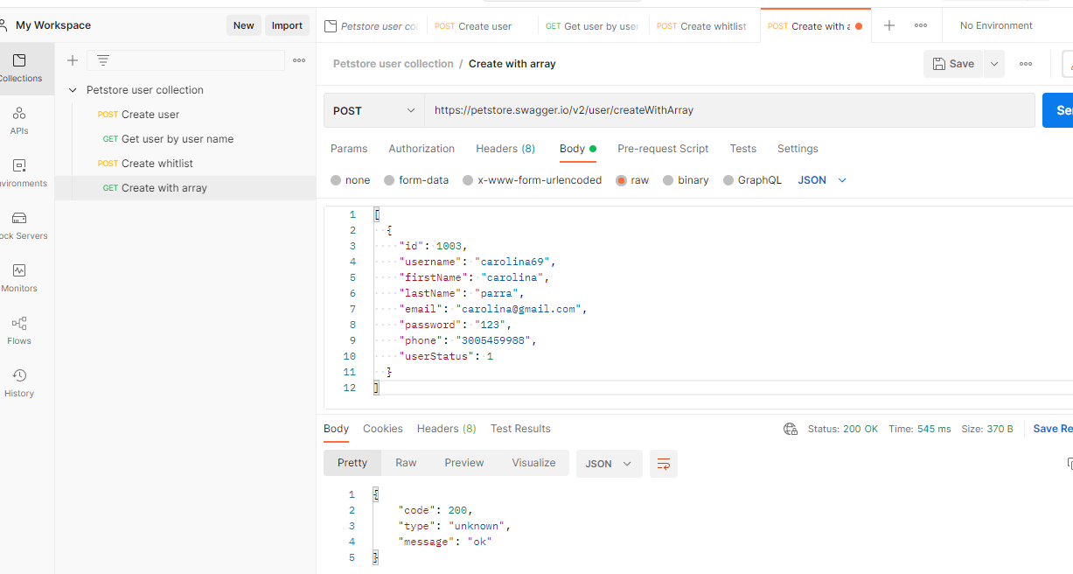 | juan camilo torres | BAJA | BAJA | READY FOR TEST
B4 | Delete user | permite borrar un usuario sin preguntar si esta seguro |  | 1. Ir a la opción "Delete User " y hacer clic 2. Elegir opción "Delete user " 3. Ingresar el user en el campo solicitado 4. Click en el botón continuar 5. Click en el botón listo | en el mensaje solo muestra el user | deberia mostrar el user + el mensaje borrado con éxito |  | juan camilo torres | ALTA | ALATA | READY FOR TEST
B5 | log out | Permite hacer log out sin preguntar si esta seguro de salir | usuario con cuenta activa | 1. Ir a la opción "Log out " y hacer clic 2. Elegir opción "log out " 3. Click en el botón continuar | el sistema arroja "ok" como mensaje | deberia arroja un mensaje "esta seguro que desea salir?" |  | juan camilo torres | BAJA | BAJA | READY FOR TEST
B6 | put user name update user | el sistema muestra en el mensaje el numero del ID | usuario con cuenta activa | 1. Ir a la opción " user name " y hacer clic 2. Elegir opción " update user " 3. Actualizar el usuario 4. Click en el botón continuar 5. Click en el botón listo | el sistema arroja el ID del usuario en el mensaje | usuario actualizado correctamente
B7 | user login | el sistema permite logearse con un usuario invalido | usuario con cuenta activa | 1. Ir a la opción " user login " y hacer clic 2. Elegir opción " login " 3. Ingresar cualquier texto en el usuario y contraseña 4. Click en el botón continuar 5. Click en el botón listo | el sistema ingresa con cualquier usuario y contraseña invalidos | al ingresar un usuario incorrecto el sistema debe enviar un mensaje "usuario y contraseña invalidos " | 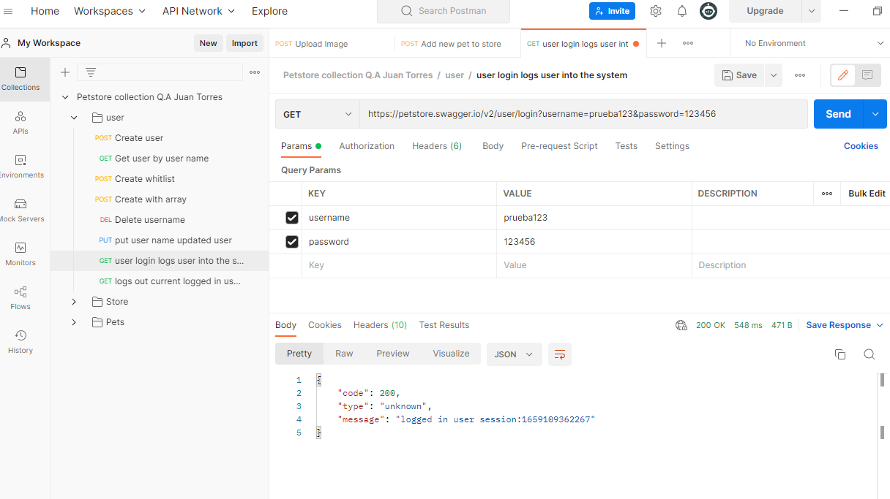 | juan camilo torres | ALTA | ALATA | READY FOR TEST
B8 | user name | El sistema muestra datos privados sin estar logeado al usar la opcion "user name" | n/a | 1. Ir a la opción " user " y hacer clic 2. Elegir opción " user name " 3. Ingresar un usuario valido 4. Click en el botón continuar 5. Click en el botón listo | el sistema muestra todos los datos del usuario sin estar logeado | el sistema no debe arrojar datos del usuario sin estar logeado en el mensaje debe aparecer"Ingresar primero a tu cuenta" | 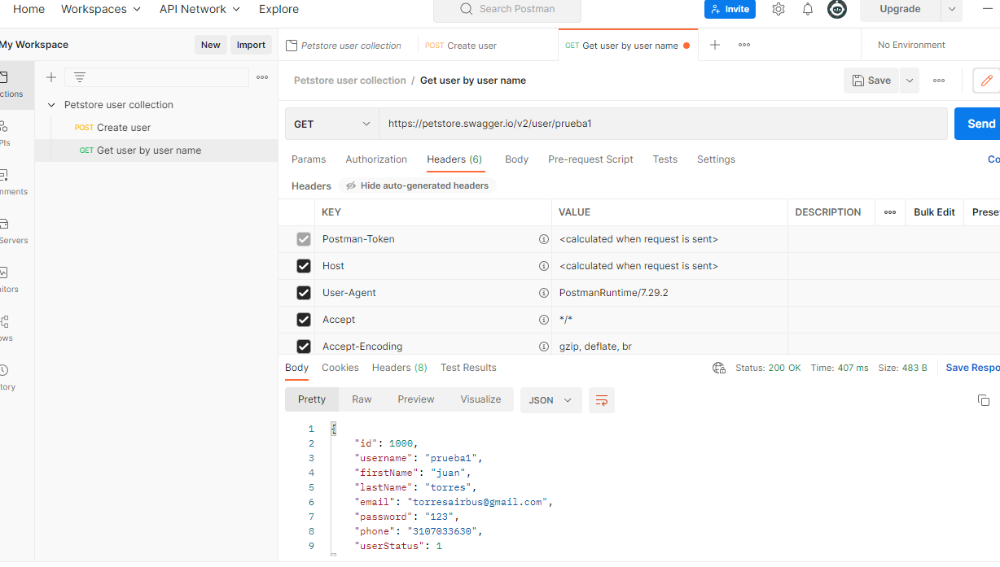 | juan camilo torres | ALTA | ALATA | READY FOR TEST
B9 | Store inventory | en el campo sold el sistema no especifica de que producto han sido las ventas | administrador con cuenta activa | 1. Ir a la opción " store " y hacer clic 2. Elegir opción " store inventory " 3. Hacer click en ingresar 4. Click en el botón continuar | El sistema muestra el numero de ventas pero no especifica de que son | el sisteme deberia mostrar el numero de ventas por cada producto |  | juan camilo torres | BAJA | BAJA | READY FOR TEST
B10 | Store order post | El sistema permite generar orden con un pet id invalido | administrador con cuenta activa | 1. Ir a la opción " store " y hacer clic 2. Elegir opción " store order " 3. Ingresar cualquier PetID 4. Click en el botón continuar | el sistema pertmite generar orden con cualquier petID y no pide limite de caracteres tampoco reconoce texto o numero | si se logea con un pet id incorrecto el sisteme debiar arrojar error y el mensaje"PetID invalido" |  | juan camilo torres | ALTA | ALATA | READY FOR TEST
B11 | Order ID | el sistema arroja estatus 200 ok con cualquier valor ingresado | usuario con cuenta activa | 1. Ir a la opción " store " y hacer clic 2. Elegir opción " Order ID " 3. Ingresar cualquier valor 4. Click en el botón continuar | el sistema permite el ingreso de cualquier valor numerico sin presentar alguna restriccion | el sistema deberia exigir un minimo o un maximo de valores para ser ingresados |  | juan camilo torres | ALTA | ALATA | READY FOR TEST
B12 | delete order id | El sitema no arroja un mensaje valido al ejecutar la orden | usuario con cuenta activa | 1. Ir a la opción " store " y hacer clic 2. Elegir opción " Delete order ID " 3.Click en el botón continuar | el sistema arroja como mensaje "1" | el sistema deberia mostrar un mensaje donde le indique al usuario que el orderId fue eleminado correctamente |  | juan camilo torres | MEDIA | MEDIA | READY FOR TEST
B13 | Add new pet store | el sistema arroja 2 ID diferentes | usuario con cuenta activa | 1. Ir a la opción " pet " y hacer clic 2. Elegir opción " Add new pet store " 3.llenar los campos 4. click en continuar | el sistema arroja un id con el munero de la mascota y un segundo id con un 0 | el sistema deberia arrojar un solo id para no confundir al usuario | 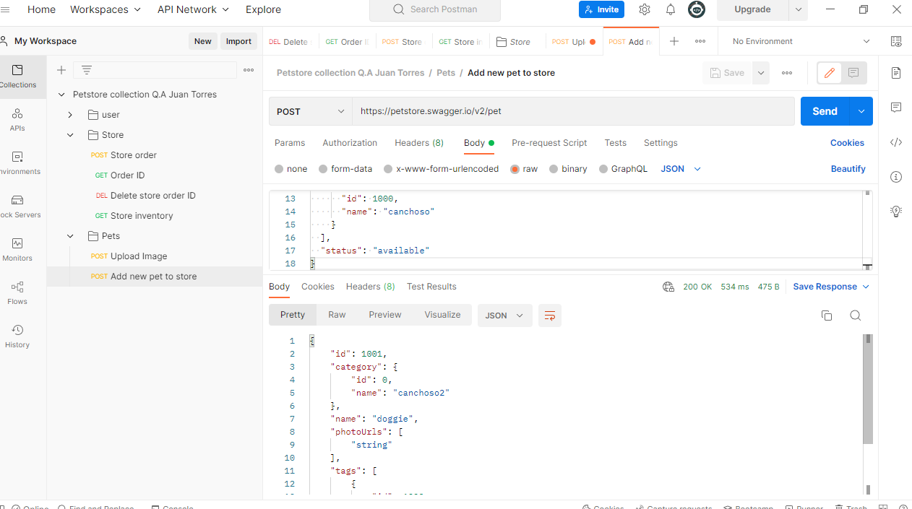 | juan camilo torres | BAJA | BAJA | READY FOR TEST
B14 | upload image | El mensaje del sistema no es coherente para un usuario particular | usuario con cuenta activa | 1. Ir a la opción " pet " y hacer clic 2. Elegir opción " upload image " 3.subir una imagen 4. click en continuar | el sistema arroja un mensaje dificil de comprender para un usuario | el sistema deberia arrojar "imagen subida con éxito" |  | juan camilo torres | BAJA | BAJA | READY FOR TEST
B15 | Update an exiting pet | El sistema arroja en elprimer id un numero diferente | usuario con cuenta activa | 1. Ir a la opción " pet " y hacer clic 2. Elegir opción " update an existing pet " 3.Llenar los campos 4. click en continuar | el sistema arroja un numero de ID diferente al ingresado | El sistema deberia arrojar solo un Id y no 2, ademas este debe coincidir con el ingresado |  | juan camilo torres | BAJA | BAJA | READY FOR TEST
B16 | Find by status | el sistema tiene 2 id que son confusos | usuario con cuenta activa | 1. Ir a la opción " pet " y hacer clic 2. Elegir opción " find by status " 3.click en una de las 3 opciones 4. click en continuar | el sistema muestra dos ID los cuales confunden al usuario | El sistema deberia arrojar solo un Id y no 2, ademas este debe coincidir con el ingresado |  | juan camilo torres | BAJA | BAJA | READY FOR TEST
B17 | Update a pet in the store | mensaje en numeros | usuario con cuenta activa | 1. Ir a la opción " pet " y hacer clic 2. Elegir opción " update a pet in the store " 3.llenar los campos 4. click en continuar | el sistema arroja el mensaje como "1000" | el sistema deberia mostrar un mensaje que diga "update a pet in the store" | 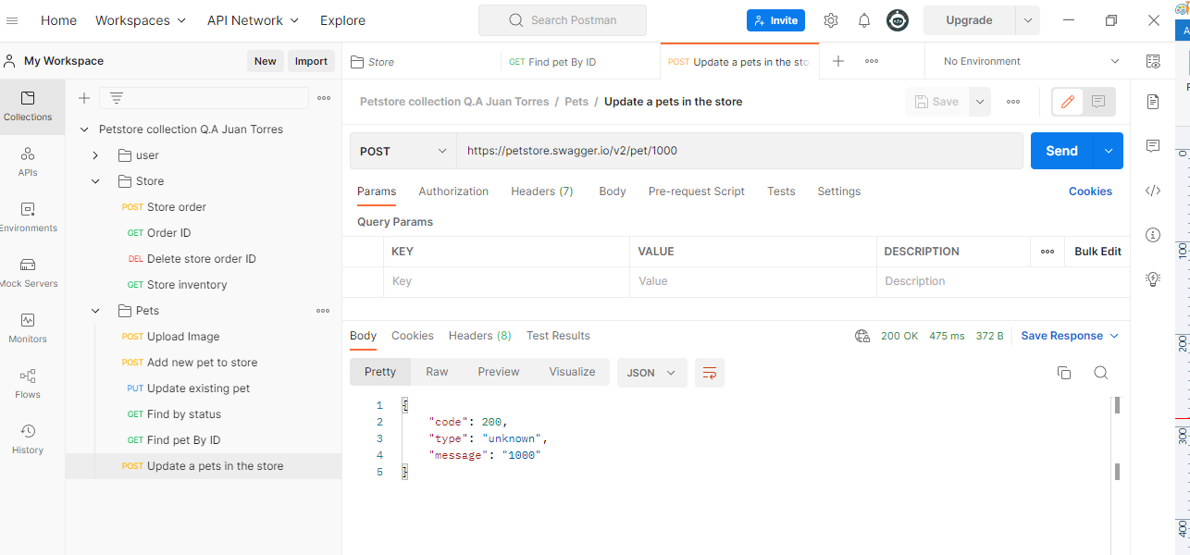 | juan camilo torres | BAJA | BAJA | READY FOR TEST
B18 | delete a pet | mensaje en numeros | usuario con cuenta activa | 1. Ir a la opción " pet " y hacer clic 2. Elegir opción " Delete a pet " 3.llenar los campos 4. click en continuar | el sistema arroja el mensaje como "1000" | el sistema deberia mostrar un mensaje que diga "Pet Deleted " | 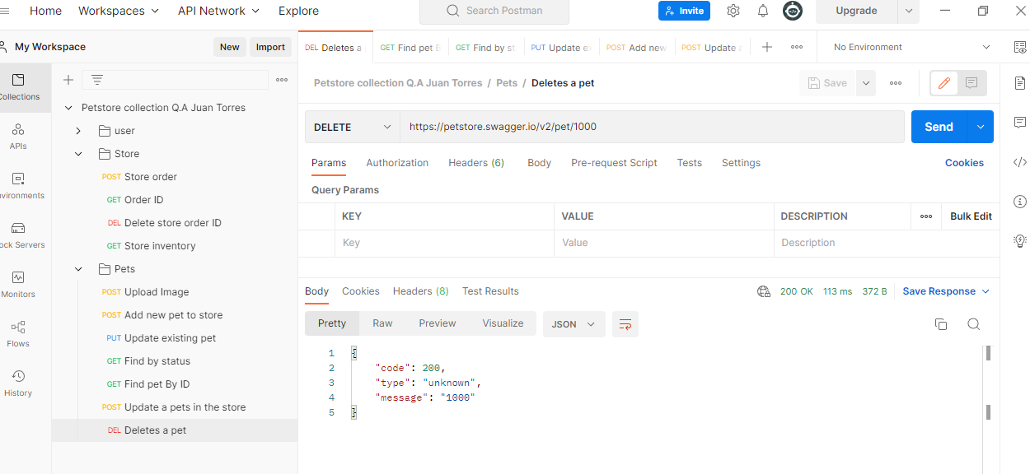 | juan camilo torres | BAJA | BAJA | READY FOR TEST

